行政事業レビューシート
...
 |  |  |  |  |  |  |  |  |  |  |  |  |  |  |  |  |  |  |  |  |  |  |  | 目標最終年度
 |  |  |  |  |  |  |  |  |  |  |  |  |  |  |  |  |  |  |  |  |  |  |  | 2 | 年度
...
 |  |  |  |  |  |  |  |  |  |  |  |  |  |  |  |  |  |  |  |  |  |  |  | 60
...
 |  |  |  |  |  |  |  |  |  |  |  |  |  |  |  |  |  |  |  |  |  |  |  | 目標最終年度
 |  |  |  |  |  |  |  |  |  |  |  |  |  |  |  |  |  |  |  |  |  |  |  | 2 | 年度
...
0628リバイス
 |  |  |  |  |  |  |  |  |  |  |  |  |  |  |  |  |  |  |  |  |  |  |  | 4
...
 |  |  |  | 166
 |  |  |  | 115
 |  |  |  | 115
 |  |  |  | 120
 |  |  |  | 131
 |  |  |  | 122
 |  |  |  | 124
 |  |  |  | 国土交通省 |  |  | - |  |  |  | 0119
 |  |  |  | 国土交通省 |  |  | - |  |  |  | 0120
 |  |  |  |  |  | ※令和2年度実績を記入。執行実績がない新規事業、新規要求事業については現時点で予定やイメージを記入。
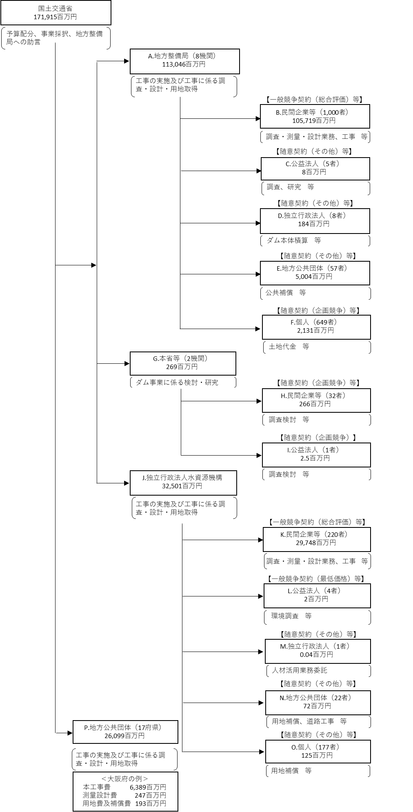

 |  |  |  |  |  | ※契約ベース（但し、Oの地方公共団体については、配分国費を記載。府県の代表事例については、交付決定ベースで記載。
 |  |  |  |  |  | I、J、K、L、M、Nの独立行政法人水資源機構については、公共費ベースで記載。）
 |  |  |  |  |  | ※営繕宿舎費を除く。
 |  |  |  |  |  | A.中部地方整備局 |  |  |  |  |  |  |  |  |  |  |  |  |  |  |  | B.関西電力（株）水力事業本部
 |  |  |  |  |  | 費 目 |  |  |  |  | 使 途 |  |  |  |  |  |  |  |  |  | 金 額 (百万円） | 費 目 | 使 途 | 金 額 (百万円）
 |  |  |  |  |  | 直轄事業 |  |  |  |  | 中部地方整備局 |  |  |  |  |  |  |  |  |  | 37,015 | 用地及び補償費 | 発電施設の機能補償 | 1,500
...
 |  |  |  |  |  | 計
費目・使途欄についてさらに記載が必要な場合はチェックの上【別紙２】に記載
※B,C,D,E,Fについては、「A.地方整備局（8機関）」のうち、最も支出額が大きい中部地方整備局を代表として、 各ブロック（B,C,D,E,F）の上位1者を記載。
※Hについては、「G.本省等（2機関）」のうち、最も支出額が大きい本省を代表として、上位1者を記載。

 | 支出先上位１０者リスト
 | A.地方整備局
 |  | 支 出 先 |  |  |  |  |  |  | 法 人 番 号 |  |  |  |  |  | 業 務 概 要
1 |  | 中部地方整備局 |  |  |  |  |  |  | 2000012100001 |  |  |  |  |  | 工事の実施及び工事にかかる調査・設計・用地取得
2 |  | 東北地方整備局 |  |  |  |  |  |  | 2000012100001 |  |  |  |  |  | 工事の実施及び工事にかかる調査・設計・用地取得
3 |  | 九州地方整備局 |  |  |  |  |  |  | 2000012100001 |  |  |  |  |  | 工事の実施及び工事にかかる調査・設計・用地取得
4 |  | 近畿地方整備局 |  |  |  |  |  |  | 2000012100001 |  |  |  |  |  | 工事の実施及び工事にかかる調査・設計・用地取得
5 |  | 四国地方整備局 |  |  |  |  |  |  | 2000012100001 |  |  |  |  |  | 工事の実施及び工事にかかる調査・設計・用地取得
6 |  | 関東地方整備局 |  |  |  |  |  |  | 2000012100001 |  |  |  |  |  | 工事の実施及び工事にかかる調査・設計・用地取得
7 |  | 北陸地方整備局 |  |  |  |  |  |  | 2000012100001 |  |  |  |  |  | 工事の実施及び工事にかかる調査・設計・用地取得
8 |  | 中国地方整備局 |  |  |  |  |  |  | 2000012100001 |  |  |  |  |  | 工事の実施及び工事にかかる調査・設計・用地取得
...
※B,C,D,E,Fについては、「A.地方整備局（8機関）」のうち、最も支出額が大きい中部地方整備局を代表として、 各ブロック（B,C,D,E,F）の上位1者を記載。
※Hについては、「G.本省等（2機関）」のうち、最も支出額が大きい本省を代表として、上位1者を記載。
※B,C,D,E,F,H,J,K,L,M,Nについて複数契約がある場合、業務概要、契約方式、入札者数、落札率は、最も支出額が大きいものを代表的に記載。
 | H.民間企業等
 |  | 支 出 先 |  |  |  |  |  |  | 法 人 番 号 |  |  |  |  |  | 業 務 概 要
1 | 1 | （一財）ダム技術センター | （一財）ダム技術センター | （一財）ダム技術センター | （一財）ダム技術センター | （一財）ダム技術センター | （一財）ダム技術センター | （一財）ダム技術センター | 1010505001763 | 1010505001763 | 1010505001763 | 1010505001763 | 1010505001763 | 1010505001763 | 大規模構造物に係る技術基準改定等検討業務 | 大規模構造物に係る技術基準改定等検討業務 | 大規模構造物に係る技術基準改定等検討業務 | 大規模構造物に係る技術基準改定等検討業務 | 大規模構造物に係る技術基準改定等検討業務 | 大規模構造物に係る技術基準改定等検討業務
2 | 1 | （一財）国土技術研究センター | （一財）国土技術研究センター | （一財）国土技術研究センター | （一財）国土技術研究センター | （一財）国土技術研究センター | （一財）国土技術研究センター | （一財）国土技術研究センター | 4010405000185 | 4010405000185 | 4010405000185 | 4010405000185 | 4010405000185 | 4010405000185 | 河川における最新の技術的動向を踏まえた技術基準改定検討業務 | 河川における最新の技術的動向を踏まえた技術基準改定検討業務 | 河川における最新の技術的動向を踏まえた技術基準改定検討業務 | 河川における最新の技術的動向を踏まえた技術基準改定検討業務 | 河川における最新の技術的動向を踏まえた技術基準改定検討業務 | 河川における最新の技術的動向を踏まえた技術基準改定検討業務
3 | 1 | スカパーJSAT（株） | スカパーJSAT（株） | スカパーJSAT（株） | スカパーJSAT（株） | スカパーJSAT（株） | スカパーJSAT（株） | スカパーJSAT（株） | 7010401072259 | 7010401072259 | 7010401072259 | 7010401072259 | 7010401072259 | 7010401072259 | 衛星通信回線の利用 | 衛星通信回線の利用 | 衛星通信回線の利用 | 衛星通信回線の利用 | 衛星通信回線の利用 | 衛星通信回線の利用
4 | 1 | (一社)河川ポンプ施設技術協会 | (一社)河川ポンプ施設技術協会 | (一社)河川ポンプ施設技術協会 | (一社)河川ポンプ施設技術協会 | (一社)河川ポンプ施設技術協会 | (一社)河川ポンプ施設技術協会 | (一社)河川ポンプ施設技術協会 | 9010405010345 | 9010405010345 | 9010405010345 | 9010405010345 | 9010405010345 | 9010405010345 | 河川用機械設備における維持管理の効率化・高度化の改良手法検討業務 | 河川用機械設備における維持管理の効率化・高度化の改良手法検討業務 | 河川用機械設備における維持管理の効率化・高度化の改良手法検討業務 | 河川用機械設備における維持管理の効率化・高度化の改良手法検討業務 | 河川用機械設備における維持管理の効率化・高度化の改良手法検討業務 | 河川用機械設備における維持管理の効率化・高度化の改良手法検討業務
5 | 1 | 国際建設技術協会・パシフィックコンサルタンツ共同提案体 | 国際建設技術協会・パシフィックコンサルタンツ共同提案体 | 国際建設技術協会・パシフィックコンサルタンツ共同提案体 | 国際建設技術協会・パシフィックコンサルタンツ共同提案体 | 国際建設技術協会・パシフィックコンサルタンツ共同提案体 | 国際建設技術協会・パシフィックコンサルタンツ共同提案体 | 国際建設技術協会・パシフィックコンサルタンツ共同提案体 | － | － | － | － | － | － | 海外の水関連災害等の調査・分析及び情報発信検討業務 | 海外の水関連災害等の調査・分析及び情報発信検討業務 | 海外の水関連災害等の調査・分析及び情報発信検討業務 | 海外の水関連災害等の調査・分析及び情報発信検討業務 | 海外の水関連災害等の調査・分析及び情報発信検討業務 | 海外の水関連災害等の調査・分析及び情報発信検討業務
6 | 1 | （株）博報堂 | （株）博報堂 | （株）博報堂 | （株）博報堂 | （株）博報堂 | （株）博報堂 | （株）博報堂 | 8010401024011 | 8010401024011 | 8010401024011 | 8010401024011 | 8010401024011 | 8010401024011 | 河川行政等における情報発信方策に関する検討業務 | 河川行政等における情報発信方策に関する検討業務 | 河川行政等における情報発信方策に関する検討業務 | 河川行政等における情報発信方策に関する検討業務 | 河川行政等における情報発信方策に関する検討業務 | 河川行政等における情報発信方策に関する検討業務
7 | 1 | （一財）河川情報センター | （一財）河川情報センター | （一財）河川情報センター | （一財）河川情報センター | （一財）河川情報センター | （一財）河川情報センター | （一財）河川情報センター | 3010005000132 | 3010005000132 | 3010005000132 | 3010005000132 | 3010005000132 | 3010005000132 | 水害統計調査の調査手法等に関する検討業務 | 水害統計調査の調査手法等に関する検討業務 | 水害統計調査の調査手法等に関する検討業務 | 水害統計調査の調査手法等に関する検討業務 | 水害統計調査の調査手法等に関する検討業務 | 水害統計調査の調査手法等に関する検討業務
8 | 1 | （株）ケーネス | （株）ケーネス | （株）ケーネス | （株）ケーネス | （株）ケーネス | （株）ケーネス | （株）ケーネス | 8010401009458 | 8010401009458 | 8010401009458 | 8010401009458 | 8010401009458 | 8010401009458 | 通信設備保守等業務 | 通信設備保守等業務 | 通信設備保守等業務 | 通信設備保守等業務 | 通信設備保守等業務 | 通信設備保守等業務
9 | 1 | （株）東京建設コンサルタント | （株）東京建設コンサルタント | （株）東京建設コンサルタント | （株）東京建設コンサルタント | （株）東京建設コンサルタント | （株）東京建設コンサルタント | （株）東京建設コンサルタント | 6013301007970 | 6013301007970 | 6013301007970 | 6013301007970 | 6013301007970 | 6013301007970 | 治水経済調査デフレーター更新等業務 | 治水経済調査デフレーター更新等業務 | 治水経済調査デフレーター更新等業務 | 治水経済調査デフレーター更新等業務 | 治水経済調査デフレーター更新等業務 | 治水経済調査デフレーター更新等業務
10 | 1 | (株)日本能率協会総合研究所 | (株)日本能率協会総合研究所 | (株)日本能率協会総合研究所 | (株)日本能率協会総合研究所 | (株)日本能率協会総合研究所 | (株)日本能率協会総合研究所 | (株)日本能率協会総合研究所 | 5010401023057 | 5010401023057 | 5010401023057 | 5010401023057 | 5010401023057 | 5010401023057 | 建設副産物実態調査の課題分析及び、改善案、集計方法の検討 | 建設副産物実態調査の課題分析及び、改善案、集計方法の検討 | 建設副産物実態調査の課題分析及び、改善案、集計方法の検討 | 建設副産物実態調査の課題分析及び、改善案、集計方法の検討 | 建設副産物実態調査の課題分析及び、改善案、集計方法の検討 | 建設副産物実態調査の課題分析及び、改善案、集計方法の検討
...

